蓄熱シュミレーション
 | 温度差発電シュミレーション
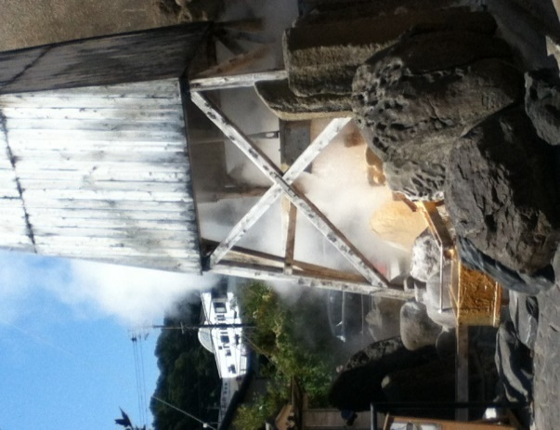
地熱発電

 |  |  |  |  |  |  | ＊水色のセルが入力可能です。

 |  |  |  | 温泉 |  |  | ドレン水圧力(Tetensの式) |  |  | 環境条件
 |  |  |  | 温度 | 120 | ℃ | 201.7 | kPa（ABS） |  | 気温 | 25 | ℃
 |  |  |  | 流量 | 0.28 | ℓ/s |  |  |  | 水温 | 30 | ℃
 |  |  |  | 排出時間 | 6 | ｈ |  |  |  | 蒸発器 | 22 | ⊿T
 |  |  |  | 熱量 | 49.2 | kW | 11.8 | kcal/s
 |  |  |  | 排湯温度 | 78 | ℃ | 22 | ⊿T
排熱発電
 |  |  |  | 湯量 | 1.008 | ㎥/Hour
 |  |  |  | 排湯総量 | 21.8 | ㎥/Day
 |  |  |  |  | 発電能力 | 時間 | 発電端電力1台当たり |  | 送電端電力1台当たり |  | エンジン
 |  |  |  |  | 蒸気排出時 | 6 | 2.95 | ｋＷｈ平均 | 2.51 | kW | 1
 |  |  |  |  | 蓄熱発電 | 1.0 | 4.14 | ｋＷｈ平均 | 3.52 | kW | 導入台数
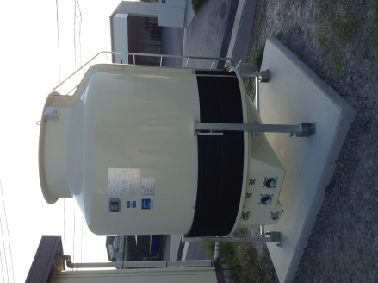
 |  |  |  |  | 合計 | 6.97 | 3.12 | ｋＷｈ平均 | 2.65 | kW | 1

発電後の温水の２次利用
・グリーンハウスの暖房
・床暖房
・養魚
＊熱の直接利用で投資回収の効率化
蒸気
液体
凝縮器
蒸発器
蓄熱槽
RHE
 |  |  |  |  | ＲＨＥ
 |  |  |  |  | 発電端定格出力 | 12 | ｋＷ
 |  |  |  |  | 入力温度差 | 31.5 | ℃
 |  |  |  |  | 入力下限 | 66.5 | ℃

 |  |  |  |  |  | 蒸発器
 |  |  |  |  |  | 1261 | kPa

 |  |  |  |  |  |  |  |  |  | 蓄熱タンク容積
 |  |  |  |  |  |  |  |  |  | 6.0 | ㎥
 |  | 46.5 | ℃ |  |  |  |  |  |  | 循環流量
 |  |  |  |  |  |  |  |  |  | 12.60 | ㎥/h
 |  |  |  |  |  |  |  |  |  | 温度低下
 |  |  |  |  |  |  |  |  |  | 14.55 | ℃/h

冷却水流量 | 0.5 | ℓ/s |  |  | 熱源流量 | 3.5 | ℓ/s | 最小循環 |  | 循環時間
冷却水温度 | 30 | ℃ |  |  | 温度低下 | 6.9 | ℃ | 4.4 | ℃ | 1.0
凝縮器 | 305 | kPa |  |  | 消費熱量 | 101.4 | kW | 64.4 | kW

